Plan1
ANÁLISE DE DESENVOLVIMENTO DE SISTEMAS | ANÁLISE DE DESENVOLVIMENTO DE SISTEMAS
O que é o processo de Análise durante o desenvolvimento de um Sistema? | Análise: O processo de análise é onde estudamos os requisitos, restrições e as atividades passadas pelo cliente a fim de desenhar uma estrutura que facilite a construção de um software. Quanto mais simples é a estrutura de construção para o desenvolvedor, e quanto mais atendente aos requisitos do cliente, melhor será a análise.
O que são os métodos de Análise de Sistemas? | Métodos de Análises de Sistemas: são os diversas formas de analisar os requisitos dos clientes com a missão de entregar os sistemas que eles desejam. Um determinado método pode ser escolhido de acordo com: - Requisitos do Sistema a ser criado; - Tecnologia empregada e disponível para o cliente; - Outras tecnologias que o cliente já utilize; - Modelo de Saída de dados; Entre outras coisas, afinal, cada projeto terá a sua própria realidade.
Quais são os métodos de Análise de Sistemas mais utilizados? | Os Métodos mais utilizados são: - Análise Estruturada; - Análise Essencial; - Análise Orientada a Objetos;
Como se dá a Análise Estruturada? | Análise Estruturada: Essa análise é muito parecida a estruturação de Banco de Dados, onde utilizamos Entidade/Relacionamento e Fluxo de Dados, até mesmo usando ferramentas como o DER(Diagrama Entidade/Relacionamento) e DFD(Fluxogramas). Nela nós utilizamos a técnica de Top-Down (do todo para as partes), onde criamos uma visão geral das entidades principais, depois construímos seus relacionamentos (Fluxo de Dados) e por fim cuidamos do processos individuais de cada atributo das Entidades. Nesse método também é esperado que os desenvolvedores elaborem um Dicionário de Dados para facilitar a usabilidade e possíveis alterações no sistema.
Ilustre a criação de um DER usando Análise Estruturada | 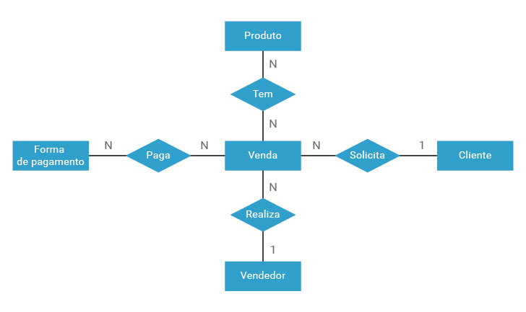
- reservada para a questão acima -
Como se dá a Análise Essencial? | Análise Essencial: Essa análise é uma evolução da Análise Estruturada, onde antes tínhamos uma análise que apresentava todas as entidades envolvidas num processo e o fluxo de como aconteciam as operações, na Análise Essencial também vamos ter o "Como as Operações Acontecem", ou seja, ele vai apresentar também o resultado final de cada ação do fluxo. Esse tipo de análise é melhor emprego em aplicações que trabalhem o tempo real, ou seja, onde os resultados das ações precisam ser visualizados constantemente. Para Tanto, a Análise Essencial trabalha com dois tipos de Modelagem: Modelo Comportamental e Modelo Ambiental.
Como se dá o Modelo Comportamental da Análise Essencial? | Modelo Comportamental: Nessa modelagem a Análise Essencial será representada pelos diagramas DER (mostrando as Entidades e Relacionamentos do Sistema), DFD (Mostrando o Fluxo do Sistema), Dicionário de Dados (Explicando todo o sistema) e DTE (Diagrama de Transição de Estados). Esse último é responsável por mostrar como as ocorrências do sistema se comportam, mostrando os possíveis resultados que podem ser gerados tomando-se uma ação ou outra que seja possível.
Ilustre um DTE acontecendo entre um fluxo de dados (Perceba que, no meio do relacionamento adicionamos o comportamento que pode ser gerado naquele relacionamento caso uma ação seja tomada ou outra ação diferente seja feita.) | 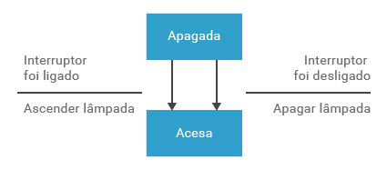
Como se dá o Modelo Ambiental da Análise Essencial? | Modelo Ambiental: O modelo ambiental tem como missão agregar ao DER os áspectos do ambiente visível ao usuário do sistema, usando elementos que possam simular as ocorrências que serão visualizadas pelo usuário. Para isso ele utiliza o Diagrama de Contexto, que utiliza formas visuais que ilustrem os eventos do ambiente visível, além disso, esse diagrama pode vir acompanhado de uma Lista dos Eventos com a descrição dos objetivos do sistema.
ANÁLISE DE DESENVOLVIMENTO DE SISTEMAS | ANÁLISE DE DESENVOLVIMENTO DE SISTEMAS
Como se dá a Análise Orientada a Objetos? | Análise Orientada a Objetos: A análise Orientada á Objetos é uma quebra total de paradigma em relação as outras formas de análise que vimos acima. Onde antes tinhamos uma análise totalmente Top-Down (do todo para as partes), agora temos uma totalmente Bottom-Up (das partes para o todo), onde pegamos as minúncias das atividades do cliente, partindo da realidade, e criamos objetos que simulam a vida real com o objetivo de se juntarem e formar o sistema inteiro do cliente. Os objetos que podemos gerar são: - Classes: uma espécie de caixa que encapsula as características do negócio do cliente; - Dados/Atributos: características encapsuladas dentro das Classes, que tem o objetivo de simular as características e os resultados gerados pelo negócio do cliente; - Métodos: características também encapsuladas dentro das Classes, que tem o objetivo de simular os procedimentos empregados pelo negócio do cliente; E melhor ainda, os conceitos encapsulados dentro de uma Classe poderão ser herdados dentro de outras Classes que possuam características semelhantes, facilitando a interligação das entidades e do sistema como um todo.
- reservada para a questão acima -
Ilustre a diferença entre a estrutura das Análises do tipo Top-Down em relação a Análise Orientada a Objetos | 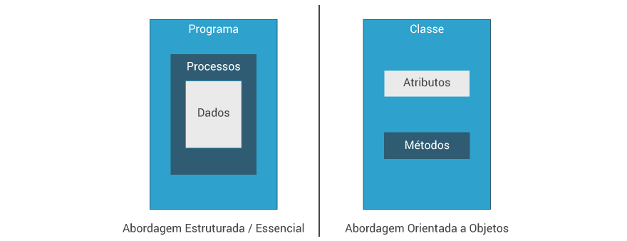
- reservada para a questão acima -

